Hárok1
 | Príloha č. 2 k Výzve na predkladanie cenovej ponuky
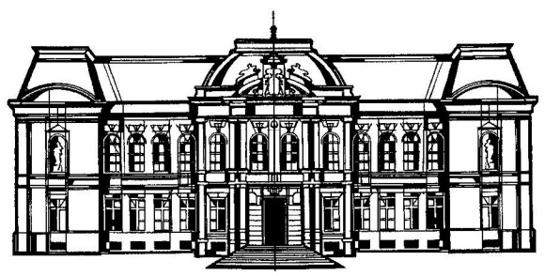
 | VÝCHODOSLOVENSKÉ MÚZEUM V KOŠICIACH
 |  |  | KULTÚRNE ZARIADENIE KOŠICKÉHO SAMOSPRÁVNÉHO KRAJA
 |  |  | Sekretariát: 055/62 203 09
 |  |  | E-mail: info@vsmuzeum.sk
 |  |  | www.vsmuzeum.sk

Názov zákazky: | Nová tematická expozícia Zaži Baroko - Vypracovanie projektovej dokumentácie

Identifikačné údaje uchádzača:
Obchodné meno/názov spoločnosti:
Sídlo/adresa spoločnosti:
Štatutárny zástupca spoločnosti:
IČO:
Zastúpený:
E-mail:
Telefón - mobil:

Názov predmetu obstarávania: | Cena z v EUR bez DPH | DPH 20% v EUR | Cena za požadovaný počet ks v EUR s DPH

Vypracovanie projektovej dokumentácie |  | 0.00 | 0.00
Cena celkom |  |  | 0.00

Informácie o DPH (nehodiace sa prečiarknúť):
* uchádzač je platcom DPH
* uchádzač nie je platcom DPH

Prehlasujem, že cenová ponuka spĺňa požiadavky verejného obstarávateľa uvedené vo Výzve na predloženie cenovej ponuky a obsahuje všetky náklady súvisiace s predmetom zákazky.

Súhlasím, aby táto predložená cenová ponuka na základe Výzvy na predloženie cenovej ponuky bola využitá a vyhodnotená ako aj cenová ponuka v rámci zadávania zákazky s nízkou hodnotou, ak to bude uplatniteľné

V ..................................................

Pečiatka a podpis štatutarného zástupcu uchádzača: .................................................

